様式（その１）
別紙３ 点検表記録様式 |  |  |  |  |  |  |  |  |  |  |  | 様式（その１）

基本情報等
施設名・形式 |  |  | 管理番号 | 路線名 | 所在地 |  |  |  | 設置位置 | 緯度 | 34°23′35″
 |  |  |  |  |  |  |  |  |  | 経度 | 131°43′01″
道路標識 |  | 門型式 | 037 | 国道３１５号 | 山口県阿東町徳佐中３０５６－６

管理者名 |  |  |  | 点検実施年月日 | 2013年 | 11月 | 6日 | 点検員 | (株)三建調査設計
山口県 防府土木建築事務所（阿東分室） |  |  |  | 調査実施年月日 | ― | ― | ― | 調査員※１ | ― |  | ―
代替路の有無 | 緊急輸送道路 |  |  | 自専道or一般道 | 占用物件（名称）
有 | 一次 |  |  | 一般道 | 横梁に公安委員会標識が添架

部材単位の健全性の診断（部材毎に最も悪い判定区分を記入）
点検時に記録 |  |  |  |  |  |  |  | 措置後に記録
部材等 |  |  | 判定区分 （Ⅰ～Ⅳ） | 変状の種類 （Ⅱ以上の場合に記載） | 備考（写真番号、位置等が分かるように記載） |  |  | 措置後の 判定区分 | 変状の種類 |  | 措置及び判定 実施年月日
支柱 |  |  | Ⅰ
横梁 |  |  | Ⅱ | 腐食 | 写真1
標識板または道路情報板 |  |  | Ⅱ | 腐食・その他 | 写真2～3
基礎 |  |  | Ⅱ | 腐食 | 写真4
その他

門型標識等毎の健全性の診断（判定区分Ⅰ～Ⅳ）
点検時に記録 |  |  |  |  |  |  |  | 措置後に記録
（判定区分） | （所見等） |  |  |  |  |  |  | （再判定区分） |  | （再判定実施年月日）
Ⅱ | 所々に錆びが認められるが表面的である。

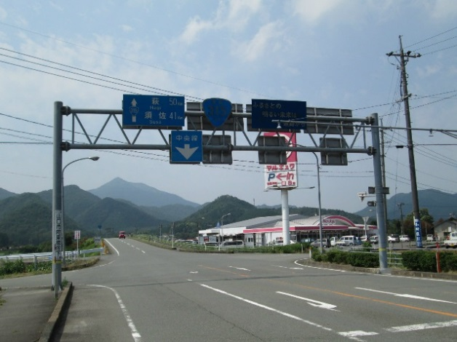
全景写真
設置年月※2 | 道路幅員（ｍ）
1986年 | 18

※１ ： 調査員は、非破壊検査（板厚調査、き裂調査等）を実施した請負者等を記入する。
※２ ： 設置年次が不明の場合は「不明」と記入とする。

様式（その２）
 |  |  |  |  |  |  |  |  |  |  |  |  |  |  |  |  | 様式（その２）
状況写真（損傷状況）

施設名 （形式） | 道路標識 |  | 管理 番号 | 037 | 路線名 | 国道３１５号 |  | 点検員 | (株)三建調査設計 |  |  |  | 点検年月日 |  | 2013年 | 11月 | 6日
 | （門型式） |  |  |  | 管理者名 | 山口県 防府土木建築事務所（阿東分室） |  | 調査員 | ― |  | ―

写真番号 |  | 写真1 |  | 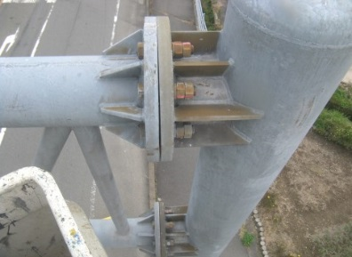 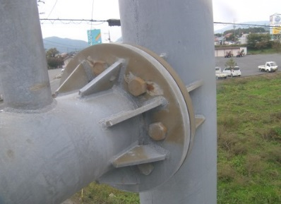 |  |  |  | 写真番号 |  | 写真2 |  | 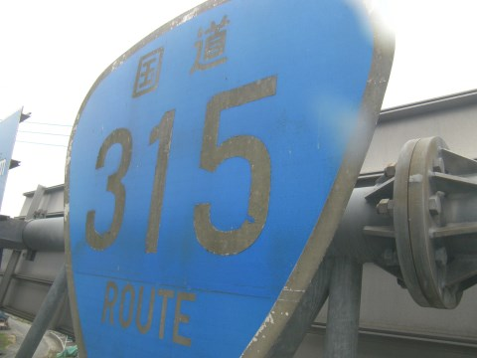
部材名 |  |  |  |  |  |  |  | 部材名
 |  | 横梁本体 |  |  |  |  |  |  |  | 標識板
変状の種類 |  | 腐食 |  |  |  |  |  | 変状の種類 |  | その他
健全性 の診断 | 点検時 （調査時） | Ⅱ |  |  |  |  |  | 健全性 の診断 | 点検時 （調査時） | Ⅱ
 | 措置後 |  |  |  |  |  |  |  | 措置後
調査（方針） |  | ― |  |  | 調査年月日 |  | ― | 調査（方針） |  | ― |  |  |  | 調査年月日 |  | ―
措置（方針） |  | ― |  |  | 措置年月日 |  | ― | 措置（方針） |  | ― |  |  |  | 措置年月日 |  | ―
備考欄 |  | 横梁仕口部に錆が発生している。 |  |  |  |  |  | 備考欄 |  | 標識板の反射シートが劣化により、変色している。

写真番号 |  | 写真3 |  | 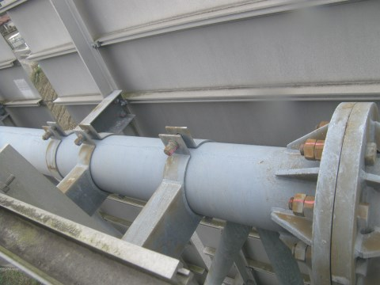 写真 |  |  |  | 写真番号 |  | 写真4 |  | 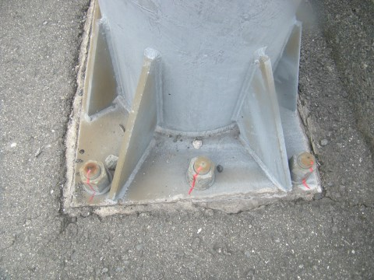 写真
部材名 |  |  |  |  |  |  |  | 部材名
 |  | 標識板取付部 |  |  |  |  |  |  |  | ｱﾝｶｰﾎﾞﾙﾄ･ﾅｯﾄ
変状の種類 |  | 腐食 |  |  |  |  |  | 変状の種類 |  | 腐食
健全性 の診断 | 点検時 （調査時） | Ⅱ |  |  |  |  |  | 健全性 の診断 | 点検時 （調査時） | Ⅱ
 | 措置後 |  |  |  |  |  |  |  | 措置後
調査（方針） |  | ― |  |  | 調査年月日 |  | ― | 調査（方針） |  | ― |  |  |  | 調査年月日 |  | ―
措置（方針） |  | ― |  |  | 措置年月日 |  | ― | 措置（方針） |  | ― |  |  |  | 措置年月日 |  | ―
備考欄 |  | 標識板取付金具のボルトに錆が発生している。 |  |  |  |  |  | 備考欄 |  | アンカーボルトに錆が発生している。
○部材単位の健全性の診断（判定区分）が、Ⅱ、Ⅲ又はⅣの部材について記載する。なお、同一部材で、変状の種類が異なる損傷がある場合は、変状の種類毎に記載する。
○写真は、不具合の程度が分かるように添付すること。

